취합
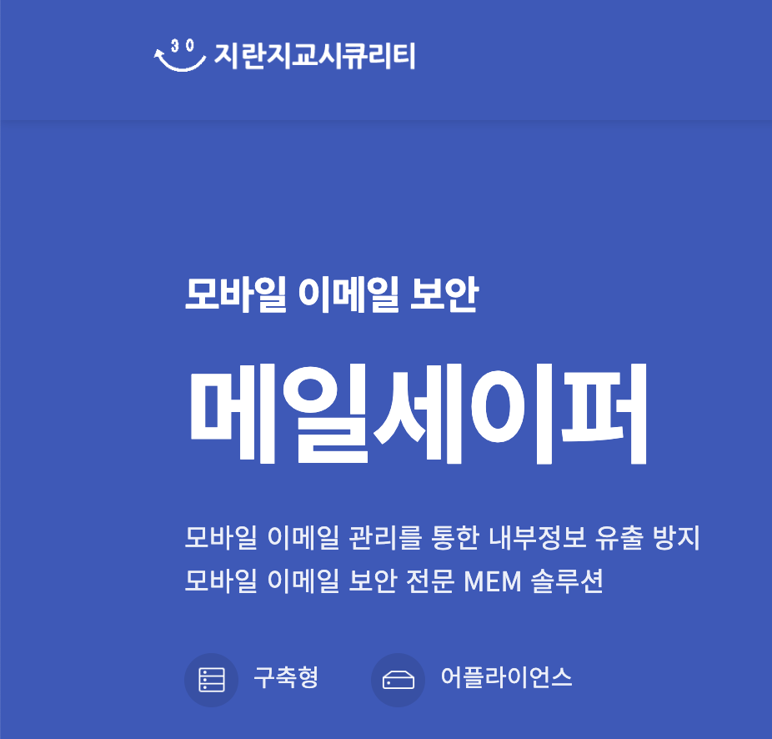
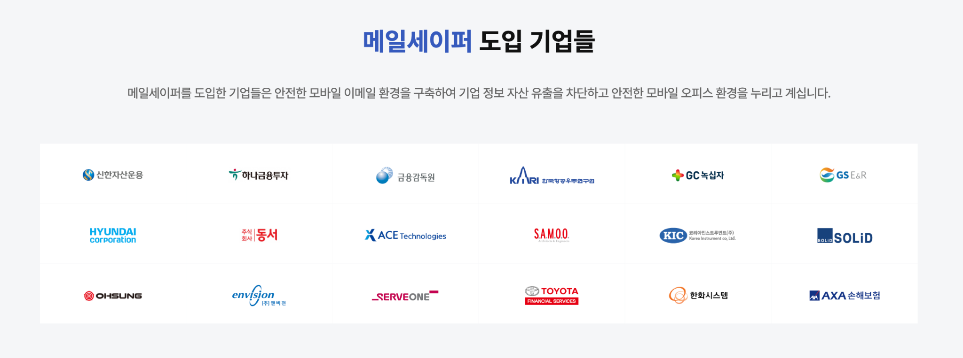
(출처: 공식 홈페이지, NICE 기업정보, 채용 홈페이지) |  | 클라우드 사용
구분 | 기업명 | 종업원 수 | 클라우드 사용 내용 | 사업내용 | 정보보안 관심여부 | 출처
정유 | S-OIL | 3,369 |  | 석유제품,가스,윤활기유,윤활유,그리스,석유화학제품 제조,도매 | 지속적으로 정보보안 인력을 채용하고 보안과 관련된 교육을 중시하는 등 정보보안에 관심을 갖고 있습니다. | https://m.boannews.com/html/detail.html?idx=130956
 | GS 칼텍스 | 3,140 |  | 정유,윤활유,폴리프로필렌,방향족,석유화학제품 제조,도매,가맹점,인쇄화산업,통신판매/부동산 임대 | 1150만 인원의 고객정보 유출 사건이 있었고, 그 이후 클라우드 문서 보호를 위해 사이버 프로텍트 시스템을 보호하고 정보보안에 대해 투자하는 등의 행보를 보이고 있습니다. | https://www.dailysecu.com/news/articleView.html?idxno=142077
 | SK 에너지 | 2,427 |  | 원유 정제처리/액체,고체연료,관련제품 도소매 | 고객정보 유출을 원천 차단하기 위해 고객정보보호센터를 오픈하고 사내 데이터베이스보안에 관심을 가지면서 지속적으로 정보보안에 힘쓰고 있습니다. | https://www.newswire.co.kr/newsRead.php?no=390650
 | HD현대오일뱅크 | 2,108 |  | 원유정제처리,천연가스 제조/열병합 발전/전기,석유류 판매,상품중개/보험 대리 | 지능형 메일보안 서비스인 시큐메일 클라우드를 기원테크에게 보급받는 등 지속적으로 정보보안에 힘쓰고 있습니다. | https://www.issuemaker.kr/news/articleView.html?idxno=3368

정유 (부품/계열사) | GS에너지 | 200 |  | 지주회사/가스,석유화학계기초화학물질 제조,공급/원유,천연가스 채굴/부동산 임대 | GS 에너지는 정보보안에 높은 관심을 가지고 있으며, 특히 에너지 인프라 보호를 위해 강화된 보안 시스템을 도입하고 있습니다. 원격 관리 및 운영 시스템에 대한 보안을 강화하기 위해 최신 보안 기술을 적용하고 있으며, 해킹 및 사이버 공격에 대한 대응책을 마련하고 있습니다.과거 특정 시점에 랜섬웨어 해킹 시도로 인해 일시적으로 전산망에 피해를 입은 사건이 있었으나, 큰 피해는 발생하지 않았습니다. 이후 GS 에너지는 보안 시스템을 강화하고 추가적인 사이버 보안 훈련을 실시했습니다. | https://www.fieldnews.kr/news/articleView.html?idxno=5257
 | GS EPS | 258 |  | 전력자원 개발,판매,전기가스 공급 | GS EPS는 발전소와 관련된 중요 데이터를 보호하기 위해 정보보안 체계를 지속적으로 강화하고 있습니다. 특히, 스마트 그리드와 관련된 기술이 발전함에 따라, 이에 따른 사이버 위협에도 대비하고 있습니다. 또한 사내해커톤 대회와 같은 대회도 지속적으로 개최 중입니다. | https://www.gseps.com/html/story/view.php?no=94
 | GS 건설 | 5,241 |  | 토목공사,건축공사,주택공사,산업플랜트공사,리모델링공사,시설물유지관리공사/산업설비설계,감리 용역,수출입/에너지관리 진단,연구개발 | GS건설은 정보보안에 높은 관심을 가지고 있으며, ISO 인증 2건을 동시에 획득하고 ISMS-P 인증을 받았습니다 | https://www.psnews.co.kr/news/articleView.html?idxno=2017230
 | GS 리테일 | 5,263 |  | 체인화 편의점,슈퍼마켓,마트,전자상거래/부동산(빌딩) 임대 | GS리테일은 중소기업 기술유출방지시스템 구축을 지원하고 있으며, IT 부문에 대규모 투자를 진행하고 있습니다 | https://m.ddaily.co.kr/page/view/2023070510225011628

GS에너지 | GS칼텍스의 모회사로, 정유 및 에너지 사업을 총괄하며 원유 도입과 정유 공정의 효율성을 극대화하는 데 기여합니다.
 | POSCO | 488 |  | 열연코일,냉연강판,후판,선재,스테인리스 제조 | 과거 개인정보를 해킹당한 후, 이메일 해킹 사기 예방가이드를 공유하고 스마트 공장 도입에 따라 정보보안 체계를 강화하고 있습니다. | http://www.wisept.co.kr/bbs/board.php?bo_table=notice&wr_id=293&page=4&sfl=&stx=&sst=wr_hit&sod=asc&sop=and&page=4
 | ADNOC | 55,000 |  | 석유 탐사 및 채광, 정유 | ADNOC은 에너지 인프라의 보안을 강화하기 위해 다양한 사이버 보안 솔루션을 적용하고 있습니다. 특히, 원유 및 가스 생산 시설에 대한 사이버 공격을 방지하기 위해 노력하고 있습니다.
협력사 | 롯데케미칼 | 12,269 |  | 폴리프로필렌,고밀도폴리에틸렌,에틸렌글리콜,벤젠,에틸렌옥사이드,합성지,부산물 제조 | 롯데케미칼은 화학 산업의 특성상 데이터 보호와 보안이 중요하며, 이를 위해 클라우드 보안과 내부 데이터 보호를 위한 정책을 강화하고 있습니다. 또한 ISO 27001인증을 획득하는 등 지속적으로 정보보안에 관심을 갖고 있습니다. | https://blog.naver.com/lrqa_korea/221163553846
 | NuScale파워 | 398 |  | 전력 유틸리티 | NuScale Power는 원자력 발전 기술 개발 회사로, 정보보안에 대한 높은 관심을 가지고 있으며, 핵심 기술과 관련된 데이터 보호를 위해 강력한 보안 조치를 취하고 있습니다.

GS EPS | 전력 생산 회사로, GS칼텍스의 정유 공정에 필요한 전력을 공급하며 에너지 효율성을 높이는 역할을 합니다
협력사 | 삼성물산 | 9,431 |  | 패션,건설,레져,급식,식자재 유통,리조트,바이오 | 보안신고 페이지를 따로 개설하고 보안인증 절차를 강화하는 등 지속적으로 정보보안에 관심을 갖고 있습니다. | https://www.samsungfashion.com/securityrpt.do
 | 두산중공업 | 5,996 |  | 기관,터어빈,선박용엔진,주단조품,제강제품 제조/종합건설 | 내부정보유출방지 시스템 구축 프로젝트를 진행하는 등 정보보안에 힘쓰고 있다. | https://www.boannews.com/media/view.asp?idx=1862&direct=mobile
 | 한국전력공사 | 22,080 |  | 전력자원개발,발전,송전,전력용기자재확보 | 공공기관 최초로 정보보안 GRC 시스템을 구축하고 정보보안 위험요소를 실시간으로 통합 관리하는 등 정보보안에 힘쓰고 있습니다. | https://m.boannews.com/html/detail.html?idx=108628
 | SK E&S | 599 |  | 화력 발전/일반목적용기계,장비 도소매

GS 건설 | 정유 공장의 건설 및 유지 보수에서 중요한 역할을 담당하여 GS칼텍스의 설비와 인프라 확장에 기여합니다.
협력사 | 현대건설 | 7,144 |  | 종합건설,주택분양,건설산업부문 설계,감리 | 현대건설은 대규모 프로젝트 관리에서 발생하는 데이터를 보호하기 위해 정보보안 체계를 강화하고 있으며, 특히 건설 현장의 원격 관리 시스템 보호에 주력하고 있습니다. | https://esg.hd.com/ko/news/504
 | 디엘 | 23 |  | 석유화학제품,Pine케미칼제품 제조/지주회사 | DL E&C는 건설 프로젝트에서 발생하는 데이터 보호를 위해 다양한 보안 솔루션을 도입하고 있으며, 특히 해외 프로젝트에서의 보안 강화에 주력하고 있습니다.
 | 삼성 엔지니어링 | 5,893 |  | 산업설비,건물,구축물,토목시설의 설계,시공,공사감리 | 삼성엔지니어링은 리스크 관리 국제 표준 (ISO 31000:2018) 적합성 평가를 수행하는 등 정보 보안에 주력하는 활동을 보여주고 있습니다. | https://www.lrqa.com/ko-kr/latest-news/samsung-eg-31000-certificate/

GS 리테일 | GS칼텍스에서 생산된 석유 제품을 국내외 유통망을 통해 소비자에게 공급하는 데 중요한 역할을 합니다.
협력사 | 신세계 | 2,677 |  | 백화점,할인점(E마트) | 클라우드, AI기반 차세대 정보보안 시장에 큰 관심을 갖고 시장 진출을 목표로 삼는 등 정보보안 시장에 큰 관심을 갖고 있습니다. | https://www.aitimes.com/news/articleView.html?idxno=123854
 | BGF리테일 | 474 |  | 체인화 편의점 | 정보보호 투자를 감축한 후 잇따라 해킹 피해를 입으며 정보보안의 중요성을 드러낸 사례를 만들어냈습니다. | https://www.1conomynews.co.kr/news/articleView.html?idxno=29891
 | 롯데쇼핑 | 10,828 |  | 백화점(의류,식품 및 잡화),할인점 운영/전자상거래 | 보안택배 서비스를 도입하고 정보보호부문, 사내 기밀 보안에 힘쓰면서 지속적으로 정보보안에 관심을 갖고 있습니다. | https://www.smartfn.co.kr/article/view/sfn202409020061

